Tab61
Landkreis Eichsfeld |  |  |  |  |  |  |  |  |  | zum Inhaltsverzeichnis

Gemeinde- nummer |  |  | Gemeinde / Stadt | 2024 (IST) | 2045 | Entwicklung |  | Durchschnittsalter
 |  |  |  |  |  | 2045 : 2024 (IST) |  | 2024 (IST) | 2045
 |  |  |  | Personen |  |  | Prozent | Jahre
16 | 0 61 |  | Summe der Gemeinden | 103694 | 88050 | - 15640 | -15.1 | 47.0 | 50.8
16 | 0 61 | 001 | Arenshausen | 1025 | 1040 | 20 | 1.8 | 42.3 | 43.4
16 | 0 61 | 002 | Asbach-Sickenberg | 98 | 100 | 0 | -2.9 | 48.0 | 43.6
16 | 0 61 | 003 | Berlingerode | 1192 | 1130 | - 60 | -5.4 | 46.0 | 49.9
16 | 0 61 | 012 | Bodenrode-Westhausen | 1036 | 810 | - 230 | -21.8 | 46.4 | 52.4
16 | 0 61 | 014 | Bornhagen | 236 | 220 | - 20 | -8.5 | 45.2 | 49.2
16 | 0 61 | 015 | Brehme | 1078 | 920 | - 160 | -14.7 | 45.2 | 49.8
16 | 0 61 | 017 | Breitenworbis | 3140 | 2670 | - 470 | -14.8 | 48.8 | 52.7
16 | 0 61 | 018 | Büttstedt | 856 | 790 | - 70 | -7.8 | 45.4 | 47.3
16 | 0 61 | 019 | Buhla | 464 | 340 | - 120 | -26.6 | 49.5 | 50.7
16 | 0 61 | 021 | Burgwalde | 230 | 200 | - 30 | -14.7 | 44.7 | 53.8
16 | 0 61 | 023 | Dieterode | 76 | 80 | 10 | 7.8 | 42.8 | 40.6
16 | 0 61 | 024 | Dietzenrode/Vatterode | 125 | 100 | - 20 | -16.9 | 44.2 | 53.7
16 | 0 61 | 026 | Ecklingerode | 696 | 570 | - 130 | -18.5 | 45.4 | 47.3
16 | 0 61 | 027 | Effelder | 1193 | 1040 | - 160 | -13.2 | 46.8 | 50.5
16 | 0 61 | 031 | Ferna | 519 | 370 | - 150 | -29.3 | 47.0 | 50.3
16 | 0 61 | 032 | Freienhagen | 288 | 270 | - 20 | -6.6 | 45.1 | 42.4
16 | 0 61 | 033 | Fretterode | 173 | 130 | - 40 | -25.7 | 43.4 | 53.5
16 | 0 61 | 034 | Geisleden | 985 | 870 | - 120 | -11.7 | 47.8 | 51.0
16 | 0 61 | 035 | Geismar | 1045 | 760 | - 290 | -27.5 | 48.3 | 53.0
16 | 0 61 | 036 | Gerbershausen | 603 | 620 | 20 | 2.5 | 45.0 | 46.0
16 | 0 61 | 037 | Gernrode | 1460 | 1380 | - 80 | -5.5 | 46.2 | 50.2
16 | 0 61 | 041 | Großbartloff | 890 | 840 | - 50 | -5.3 | 47.1 | 47.4
16 | 0 61 | 044 | Haynrode | 688 | 740 | 50 | 7.0 | 46.2 | 45.1
16 | 0 61 | 045 | Heilbad Heiligenstadt, Stadt | 18230 | 15790 | - 2440 | -13.4 | 47.1 | 50.8
16 | 0 61 | 047 | Heuthen | 706 | 550 | - 160 | -22.5 | 44.8 | 48.0
16 | 0 61 | 048 | Hohengandern | 563 | 480 | - 80 | -15.0 | 43.7 | 48.8
16 | 0 61 | 056 | Kella | 481 | 530 | 50 | 9.8 | 49.7 | 54.5
16 | 0 61 | 057 | Kirchgandern | 596 | 570 | - 30 | -4.4 | 44.4 | 48.2
16 | 0 61 | 058 | Kirchworbis | 1282 | 910 | - 370 | -29.0 | 47.8 | 52.5
16 | 0 61 | 062 | Krombach | 166 | 120 | - 50 | -27.3 | 49.3 | 60.8
16 | 0 61 | 063 | Küllstedt | 1267 | 1140 | - 130 | -10.0 | 47.4 | 52.2
16 | 0 61 | 066 | Lindewerra | 246 | 160 | - 90 | -35.1 | 45.3 | 48.1
16 | 0 61 | 069 | Marth | 317 | 240 | - 80 | -25.5 | 46.1 | 49.3
16 | 0 61 | 074 | Niederorschel | 5357 | 4240 | - 1120 | -20.8 | 47.3 | 53.1
16 | 0 61 | 075 | Pfaffschwende | 291 | 250 | - 50 | -15.6 | 45.0 | 46.1
16 | 0 61 | 076 | Reinholterode | 758 | 630 | - 130 | -17.5 | 45.7 | 51.5
16 | 0 61 | 078 | Rohrberg | 230 | 200 | - 30 | -13.1 | 44.3 | 53.0
16 | 0 61 | 082 | Rustenfelde | 524 | 560 | 40 | 7.8 | 41.1 | 45.0
16 | 0 61 | 083 | Schachtebich | 236 | 170 | - 60 | -26.3 | 45.4 | 49.0
16 | 0 61 | 085 | Schwobfeld | 106 | 100 | 0 | -4.3 | 41.8 | 43.9
16 | 0 61 | 086 | Sickerode | 136 | 60 | - 70 | -54.4 | 40.8 | 46.1
16 | 0 61 | 089 | Steinbach | 528 | 380 | - 150 | -27.7 | 45.2 | 49.8
16 | 0 61 | 094 | Tastungen | 246 | 310 | 60 | 25.5 | 46.9 | 46.2
16 | 0 61 | 098 | Volkerode | 236 | 180 | - 60 | -24.9 | 48.2 | 51.2
16 | 0 61 | 101 | Wachstedt | 443 | 290 | - 150 | -34.4 | 50.0 | 53.4
16 | 0 61 | 102 | Wahlhausen | 290 | 210 | - 80 | -27.8 | 52.4 | 64.6
16 | 0 61 | 103 | Wehnde | 359 | 240 | - 120 | -33.0 | 46.7 | 55.6
16 | 0 61 | 105 | Wiesenfeld | 229 | 200 | - 30 | -12.6 | 44.9 | 50.1
16 | 0 61 | 107 | Wingerode | 1091 | 770 | - 330 | -29.9 | 48.0 | 52.7
16 | 0 61 | 113 | Schimberg | 2140 | 1700 | - 440 | -20.5 | 49.2 | 52.2
16 | 0 61 | 114 | Teistungen | 2457 | 2010 | - 440 | -18.1 | 44.8 | 49.7
16 | 0 61 | 115 | Leinefelde-Worbis, Stadt | 19957 | 16960 | - 3000 | -15.0 | 47.5 | 50.8
16 | 0 61 | 116 | Am Ohmberg | 3577 | 3100 | - 470 | -13.2 | 48.2 | 50.0
16 | 0 61 | 117 | Sonnenstein | 4215 | 3010 | - 1210 | -28.7 | 48.6 | 52.9
16 | 0 61 | 118 | Dingelstädt, Stadt | 12204 | 10880 | - 1320 | -10.8 | 46.8 | 50.4
16 | 0 61 | 119 | Uder | 6134 | 5150 | - 980 | -16.0 | 46.3 | 52.1

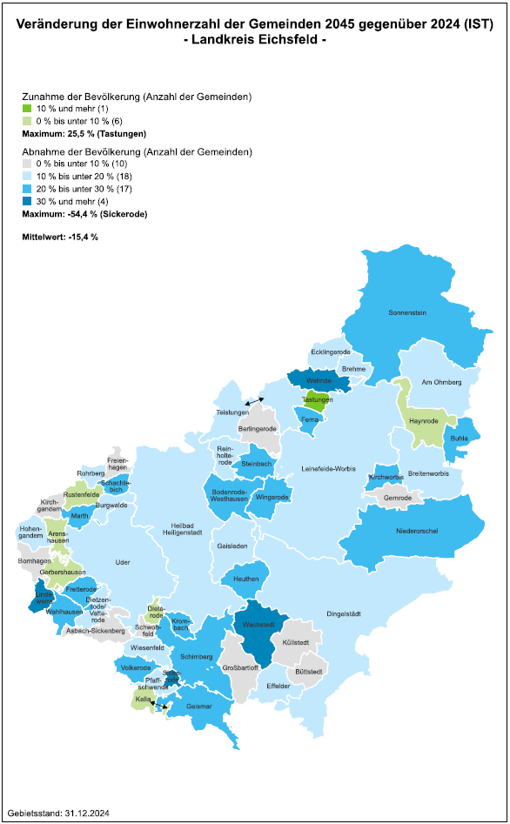

Tab62
Landkreis Nordhausen |  |  |  |  |  |  |  |  |  | zum Inhaltsverzeichnis

Gemeinde- nummer |  |  | Gemeinde / Stadt | 2024 (IST) | 2045 | Entwicklung |  | Durchschnittsalter
 |  |  |  |  |  | 2045 : 2024 (IST) |  | 2024 (IST) | 2045
 |  |  |  | Personen |  |  | Prozent | Jahre
16 | 0 62 |  | Summe der Gemeinden | 80762 | 64410 | - 16350 | -20.2 | 48.5 | 51.2
16 | 0 62 | 005 | Ellrich, Stadt | 5239 | 4560 | - 680 | -13.0 | 48.3 | 49.8
16 | 0 62 | 008 | Görsbach | 947 | 630 | - 310 | -33.1 | 48.3 | 53.9
16 | 0 62 | 009 | Großlohra | 821 | 520 | - 300 | -36.2 | 49.7 | 54.3
16 | 0 62 | 024 | Kehmstedt | 442 | 300 | - 140 | -32.5 | 50.7 | 56.6
16 | 0 62 | 026 | Kleinfurra | 980 | 750 | - 230 | -23.2 | 49.2 | 55.3
16 | 0 62 | 033 | Lipprechterode | 497 | 290 | - 200 | -41.0 | 50.1 | 51.2
16 | 0 62 | 037 | Niedergebra | 595 | 420 | - 180 | -30.1 | 49.9 | 50.6
16 | 0 62 | 041 | Nordhausen, Stadt | 40767 | 32470 | - 8300 | -20.4 | 47.7 | 50.7
16 | 0 62 | 049 | Sollstedt | 2849 | 2580 | - 270 | -9.5 | 48.9 | 47.8
16 | 0 62 | 054 | Urbach | 866 | 660 | - 210 | -24.1 | 49.9 | 52.1
16 | 0 62 | 062 | Hohenstein | 2012 | 1570 | - 440 | -22.1 | 48.8 | 50.1
16 | 0 62 | 063 | Werther | 3047 | 2270 | - 780 | -25.5 | 48.6 | 53.6
16 | 0 62 | 064 | Heringen/Helme, Stadt | 4474 | 3420 | - 1060 | -23.6 | 48.5 | 50.7
16 | 0 62 | 065 | Harztor | 7306 | 6040 | - 1260 | -17.3 | 50.4 | 54.2
16 | 0 62 | 066 | Bleicherode, Stadt | 9920 | 7940 | - 1980 | -20.0 | 49.5 | 51.8

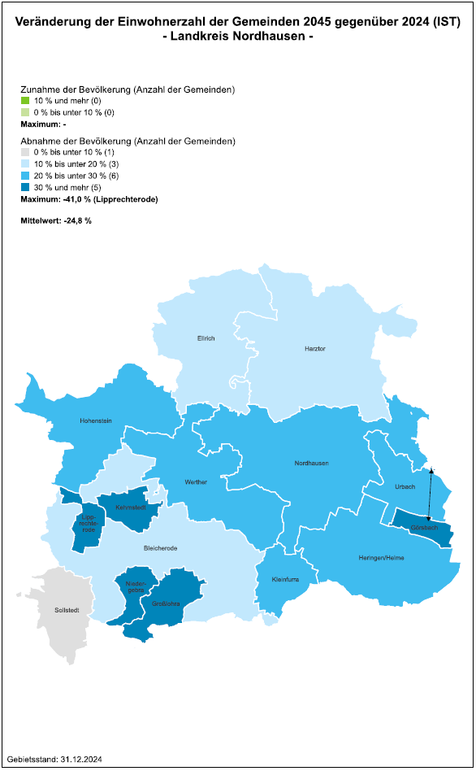

Tab63
Landkreis Wartburgkreis |  |  |  |  |  |  |  |  |  | zum Inhaltsverzeichnis

Gemeinde- nummer |  |  | Gemeinde / Stadt | 2024 (IST) | 2045 | Entwicklung |  | Durchschnittsalter
 |  |  |  |  |  | 2045 : 2024 (IST) |  | 2024 (IST) | 2045
 |  |  |  | Personen |  |  | Prozent | Jahre
16 | 0 63 |  | Summe der Gemeinden | 154957 | 129040 | - 25920 | -16.7 | 48.4 | 50.8
16 | 0 63 | 003 | Bad Salzungen, Stadt | 22557 | 17820 | - 4740 | -21.0 | 48.4 | 51.4
16 | 0 63 | 004 | Barchfeld-Immelborn | 4268 | 3240 | - 1020 | -24.0 | 48.9 | 51.8
16 | 0 63 | 006 | Berka v. d. Hainich | 703 | 490 | - 210 | -29.8 | 47.0 | 50.2
16 | 0 63 | 008 | Bischofroda | 602 | 420 | - 180 | -29.9 | 47.2 | 50.9
16 | 0 63 | 011 | Buttlar | 1134 | 870 | - 260 | -23.3 | 47.7 | 50.4
16 | 0 63 | 015 | Dermbach | 6889 | 4960 | - 1930 | -28.1 | 49.2 | 52.5
...
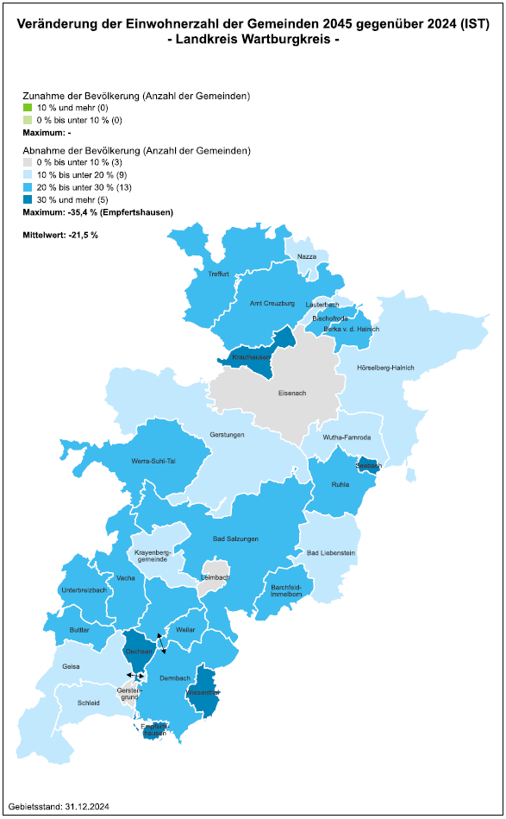

Tab64
...
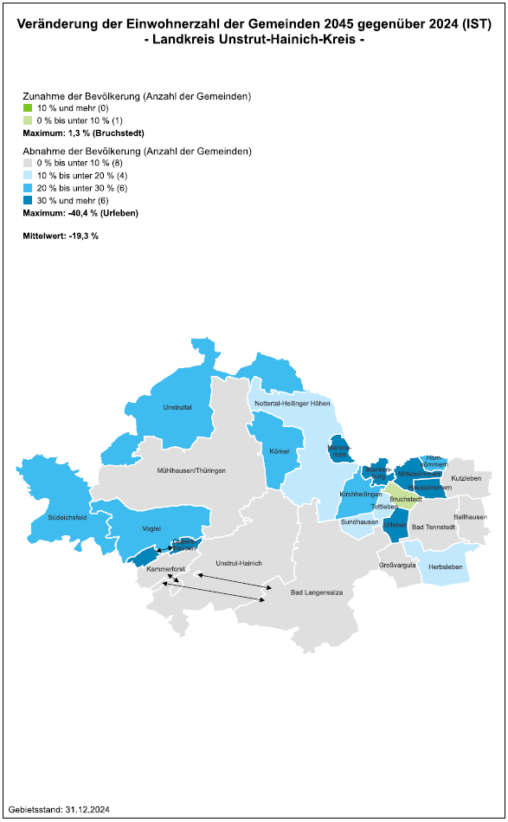

Tab65
...
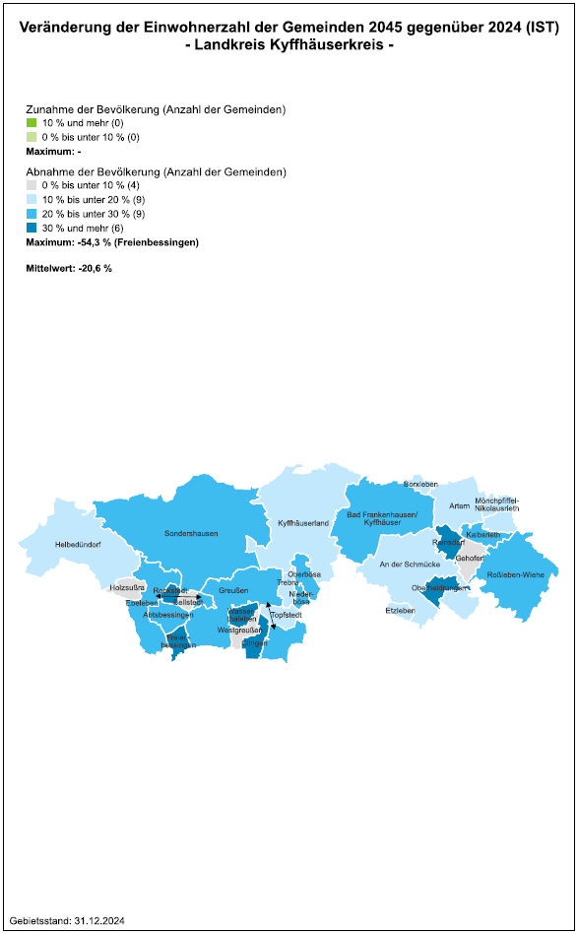

Tab66
...
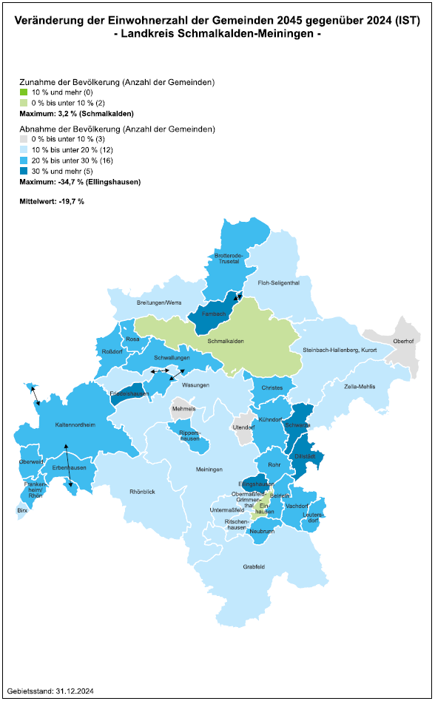

Tab67
...
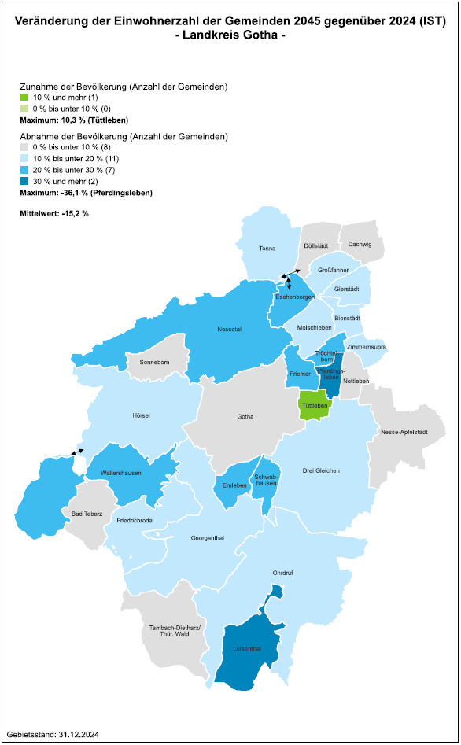

Tab68
...
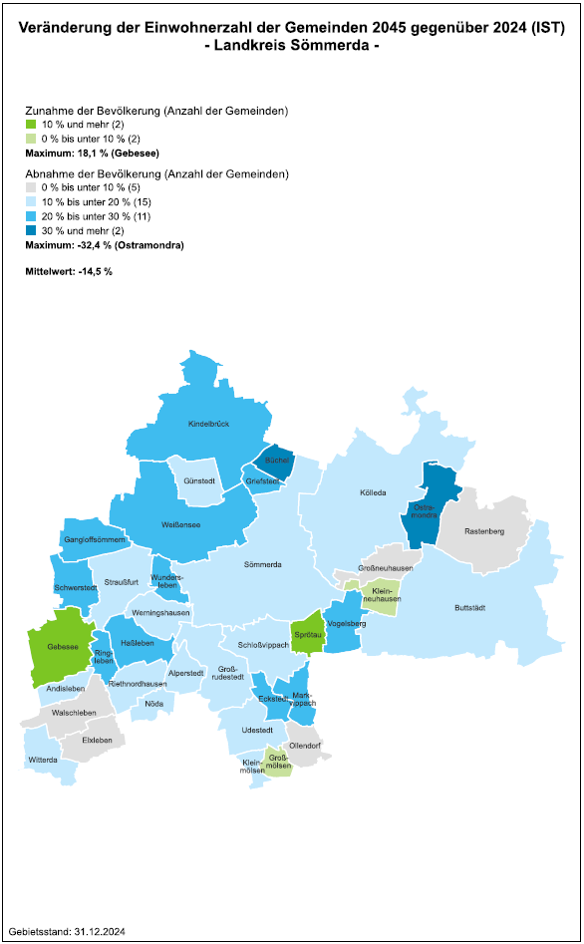

Tab69
...
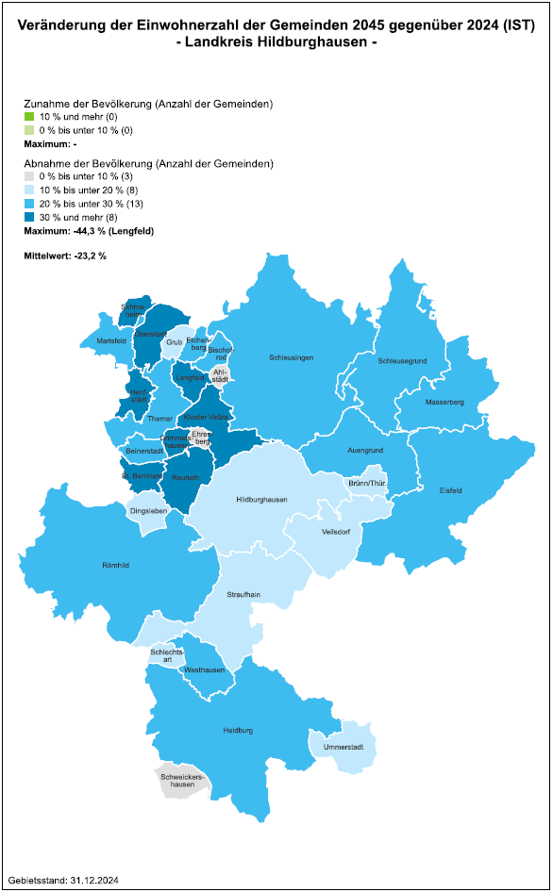

Tab70
...
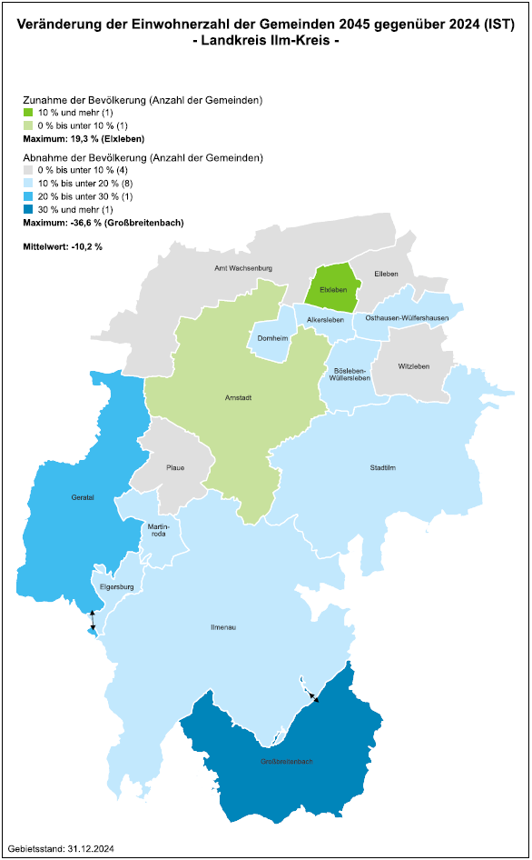

Tab71
...
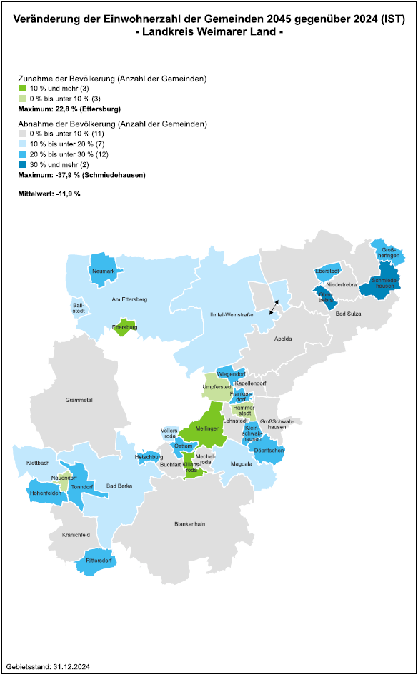

Tab72
...
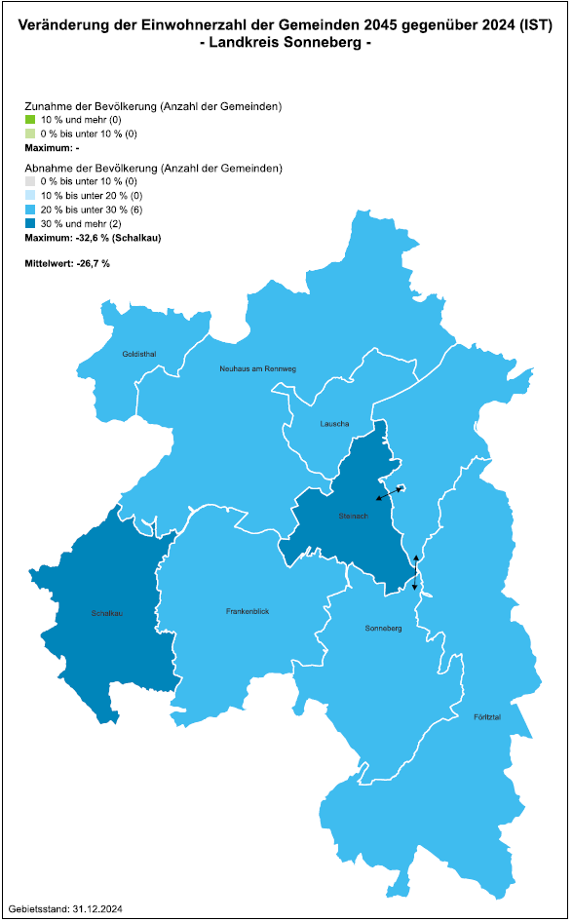

Tab73
...
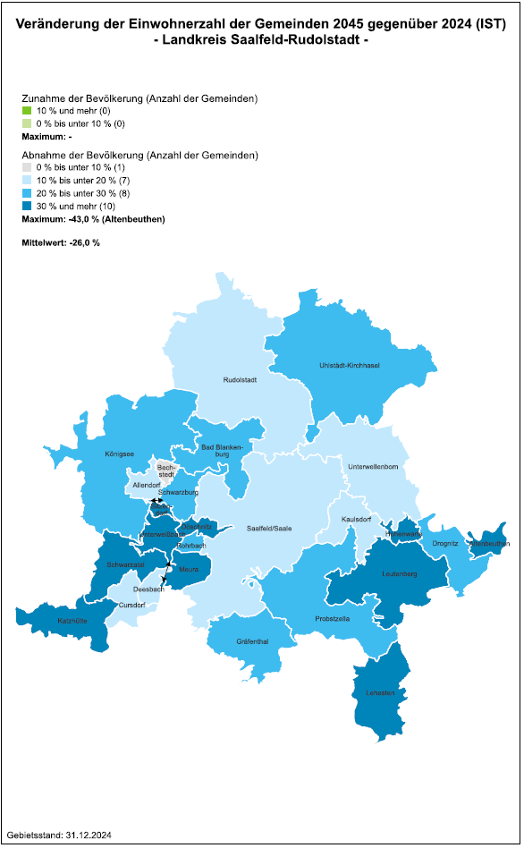

Tab74
...
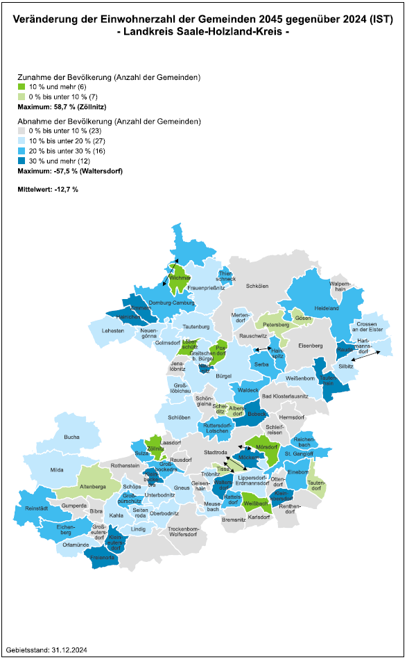

Tab75
...
Gemeinde- nummer |  |  | Gemeinde / Stadt | 2024 (IST) | 2045 | Entwicklung |  | Durchschnittsalter
16 | 0 75 | 124 | Wernburg | 614 | 580 | - 30 | -5.0 | 48.6 | 47.4
16 | 0 75 | 125 | Wilhelmsdorf | 192 | 130 | - 70 | -34.0 | 52.0 | 56.4
16 | 0 75 | 127 | Ziegenrück, Stadt | 626 | 490 | - 130 | -21.3 | 54.0 | 57.4
16 | 0 75 | 129 | Krölpa | 2543 | 2370 | - 180 | -7.0 | 51.1 | 53.8
16 | 0 75 | 131 | Gefell, Stadt | 2344 | 1840 | - 510 | -21.6 | 48.3 | 52.8
16 | 0 75 | 132 | Tanna, Stadt | 3304 | 2740 | - 560 | -16.9 | 49.0 | 51.4
16 | 0 75 | 133 | Wurzbach, Stadt | 2864 | 2180 | - 680 | -23.9 | 49.8 | 51.2
16 | 0 75 | 134 | Remptendorf | 3090 | 2320 | - 770 | -24.9 | 50.0 | 51.8
16 | 0 75 | 135 | Saalburg-Ebersdorf, Stadt | 3271 | 2670 | - 600 | -18.3 | 50.3 | 54.2
16 | 0 75 | 136 | Rosenthal am Rennsteig | 3669 | 2930 | - 740 | -20.1 | 51.1 | 50.8
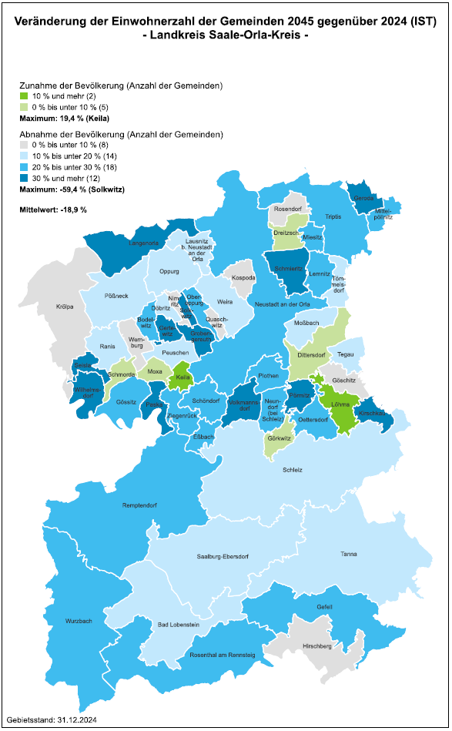

Tab76
...
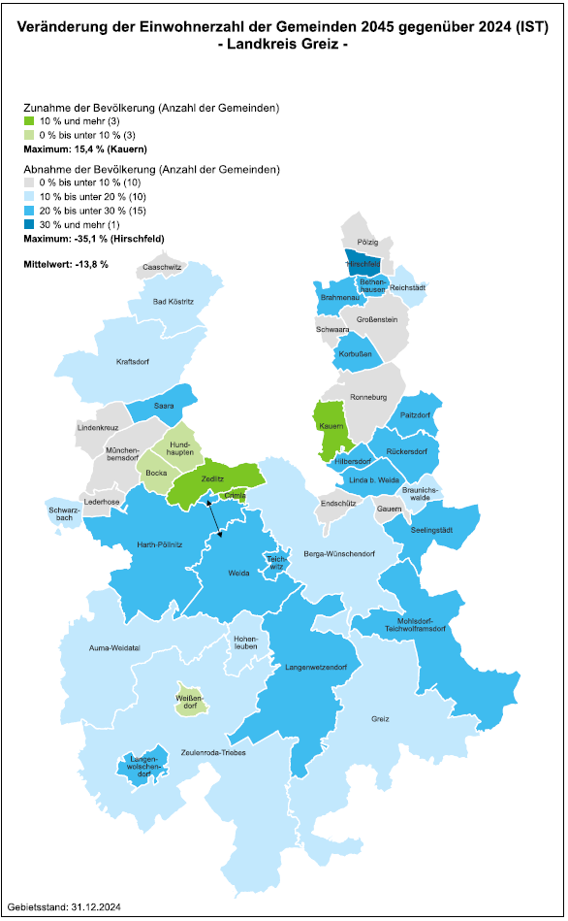

Tab77
...
